Задание селекторы
№ | Selector | Element
1 | page.locator('.b-top-navigation-clover').click(); | 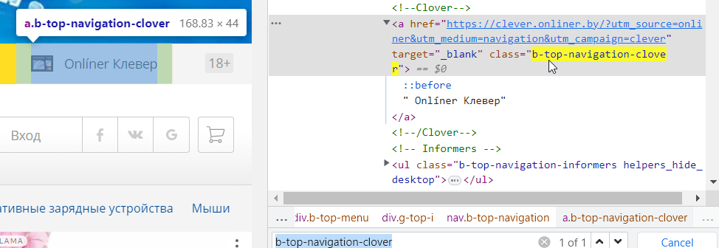
2 | await page.locator('//*[@class="b-top-navigation-aget"]').toHaveText('18+');
3 | page.getByPlaceholder("Поиск в Каталоге. Например,")
4 | page.getByRole('listitem').filter({ has: page.getByText('Фены') }).click();
5 | page .locator('.project-navigation__sign') .filter({ hasText: 'Портативные зарядные устройства' }) .click();
7 | test('return list', async ({ page }) => { await page.goto('https://onliner.by/'); await expect(page.locator('.project-navigation__sign')).toHaveCount(9); }); | 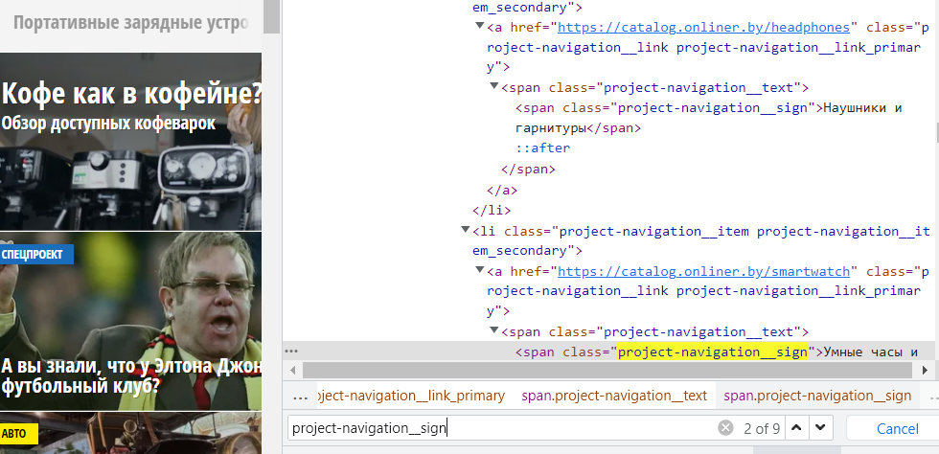
8 | test('nth', async ({ page }) => { await page.goto('https://onliner.by/'); await page.locator('.project-navigation__sign').nth(2).click(); });
9 | page.getByTitle('Facebook').click();
10 | Задание 2: //tr[contains(.,'SimpleDataset')]/td[count(preceding-sibling::td)+1 = count(ancestor::table/thead/tr/th[.='Updated']/preceding-sibling::th)+1]

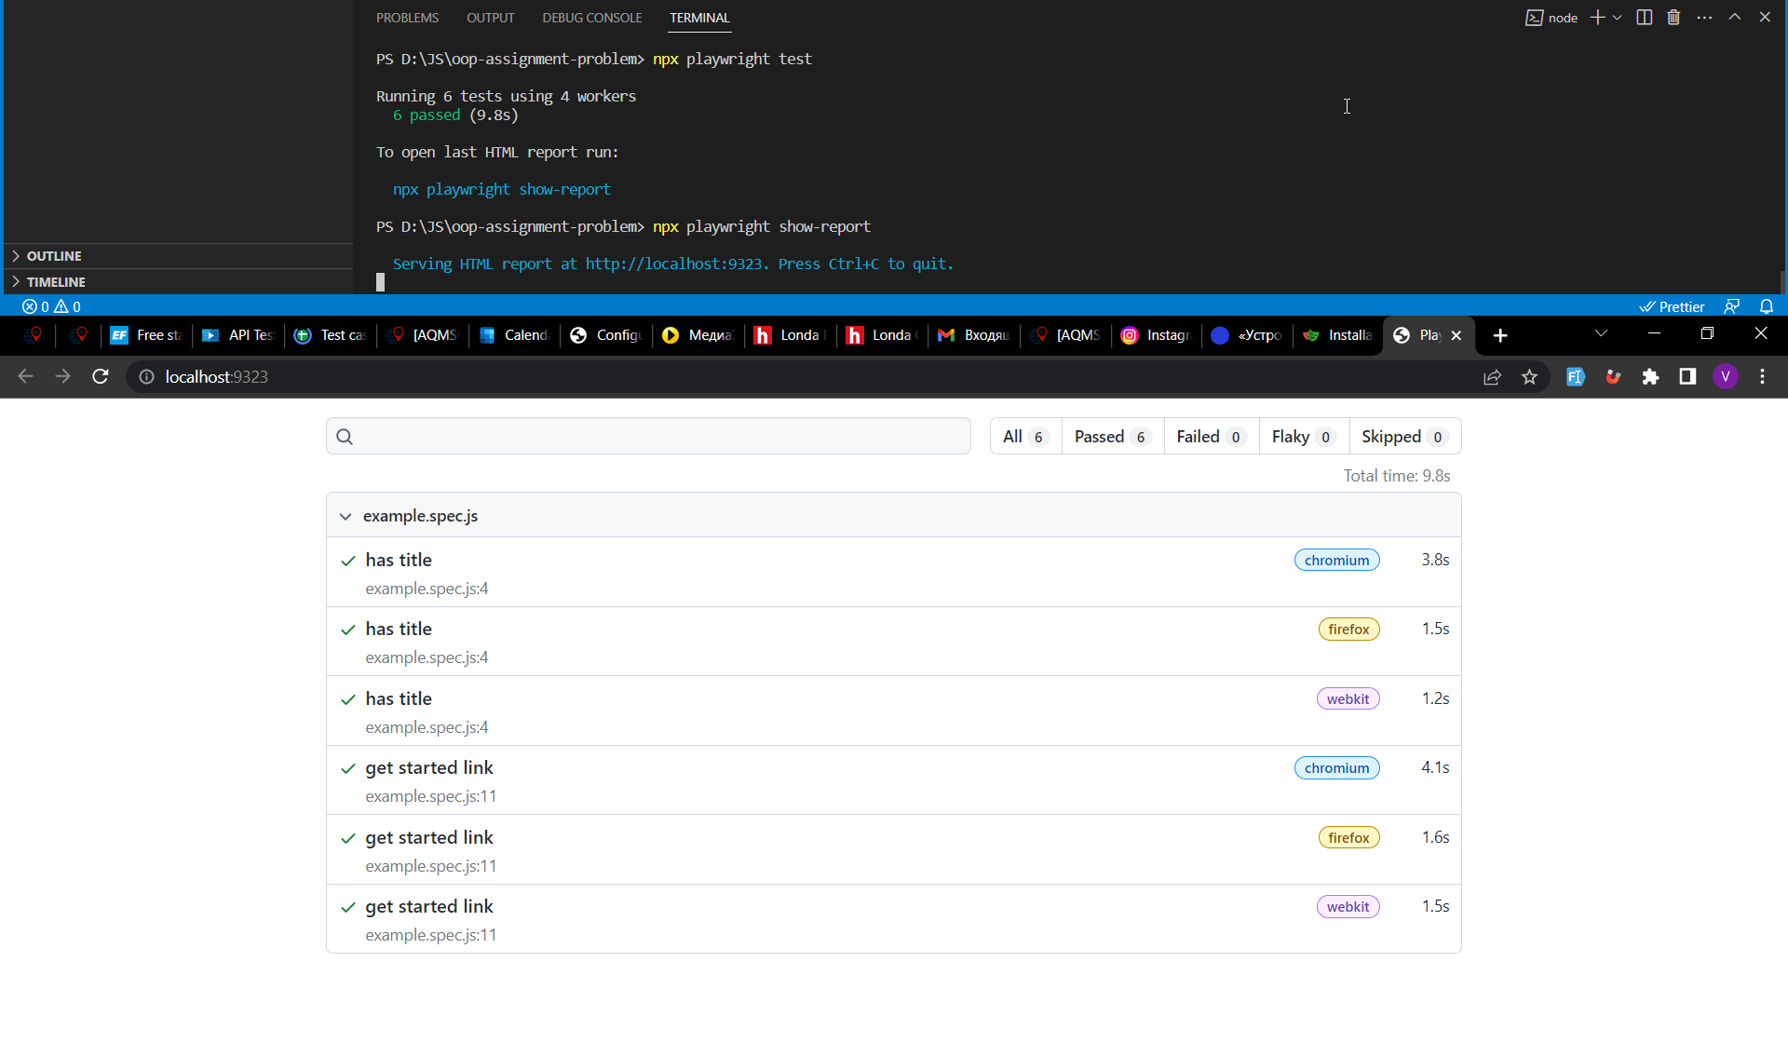
 | Задание 0:

